Фитинги терморезисторные

 |  |  |  |  | МП ООО "ОЛДИМ"
 |  |  |  |  | г.Киев, ул. Коноплянская, 12
 |  |  |  |  | тел.: (044) 461-82-30, т/ф.: 461-82-28
 |  |  |  |  | г.Одесса, Николаевская дорога, 124
 |  |  |  |  | тел. (048) 238-60-98, т/ф. 778-64-19
 |  |  |  |  | e-mail: oldim@i.ua
 |  |  |  |  | www.oldim.kiev.ua

Фитинги терморезисторные TransQuadro

Наименование | Размер | Розница | Скидка |  | Заказ | Курс | Сумма в евро | Сумма гривна
 |  | EUR | 0.00% |  | шт. | 0.00
 | 20 | 2.60 | 2.60 |  |  | 0.00 | 0.00 | 0.00
Муфта | 25 | 3.18 | 3.18 |  |  | 0.00 | 0.00 | 0.00
 | 32 | 3.18 | 3.18 |  |  | 0.00 | 0.00 | 0.00
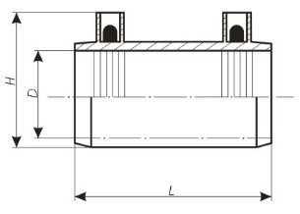
 | 40 | 3.46 | 3.46 |  |  | 0.00 | 0.00 | 0.00
 | 50 | 4.62 | 4.62 |  |  | 0.00 | 0.00 | 0.00
 | 63 | 5.48 | 5.48 |  |  | 0.00 | 0.00 | 0.00
 | 75 | 8.08 | 8.08 |  |  | 0.00 | 0.00 | 0.00
 | 90 | 9.53 | 9.53 |  |  | 0.00 | 0.00 | 0.00
 | 110 | 12.12 | 12.12 |  |  | 0.00 | 0.00 | 0.00
 | 125 | 17.90 | 17.90 |  |  | 0.00 | 0.00 | 0.00
 | 140 | 21.65 | 21.65 |  |  | 0.00 | 0.00 | 0.00
 | 160 | 23.96 | 23.96 |  |  | 0.00 | 0.00 | 0.00
 | 180 | 31.75 | 31.75 |  |  | 0.00 | 0.00 | 0.00
 | 200 | 38.10 | 38.10 |  |  | 0.00 | 0.00 | 0.00
 | 225 | 51.67 | 51.67 |  |  | 0.00 | 0.00 | 0.00
 | 250 | 72.16 | 72.16 |  |  | 0.00 | 0.00 | 0.00
 | 280 | 103.91 | 103.91 |  |  | 0.00 | 0.00 | 0.00
 | 315 | 109.11 | 109.11 |  |  | 0.00 | 0.00 | 0.00
 | 355 | 194.87 | 194.87 |  |  | 0.00 | 0.00 | 0.00
 | 400 | 239.45 | 239.45 |  |  | 0.00 | 0.00 | 0.00
 | 450 | 304.41 | 304.41 |  |  | 0.00 | 0.00 | 0.00
 | 500 | 326.85 | 326.85 |  |  | 0.00 | 0.00 | 0.00

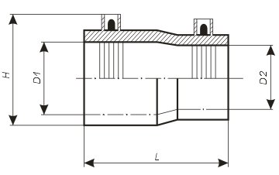
 | 25/20 | 3.46 | 3.46 |  |  | 0.00 | 0.00 | 0.00
Редукционный переход | 32/20 | 3.75 | 3.75 |  |  | 0.00 | 0.00 | 0.00
 | 32/25 | 3.75 | 3.75 |  |  | 0.00 | 0.00 | 0.00
 | 40/25 | 4.91 | 4.91 |  |  | 0.00 | 0.00 | 0.00
 | 40/32 | 5.48 | 5.48 |  |  | 0.00 | 0.00 | 0.00
 | 50/25 | 6.06 | 6.06 |  |  | 0.00 | 0.00 | 0.00
 | 50/32 | 6.35 | 6.35 |  |  | 0.00 | 0.00 | 0.00
 | 50/40 | 6.64 | 6.64 |  |  | 0.00 | 0.00 | 0.00
 | 63/25 | 8.37 | 8.37 |  |  | 0.00 | 0.00 | 0.00
 | 63/32 | 8.37 | 8.37 |  |  | 0.00 | 0.00 | 0.00
 | 63/40 | 8.37 | 8.37 |  |  | 0.00 | 0.00 | 0.00
 | 63/50 | 8.37 | 8.37 |  |  | 0.00 | 0.00 | 0.00
 | 75/50 | 15.59 | 15.59 |  |  | 0.00 | 0.00 | 0.00
 | 75/63 | 15.59 | 15.59 |  |  | 0.00 | 0.00 | 0.00
 | 90/63 | 16.16 | 16.16 |  |  | 0.00 | 0.00 | 0.00
 | 90/75 | 22.51 | 22.51 |  |  | 0.00 | 0.00 | 0.00
 | 110/63 | 23.09 | 23.09 |  |  | 0.00 | 0.00 | 0.00
 | 110/90 | 23.09 | 23.09 |  |  | 0.00 | 0.00 | 0.00
 | 125/90 | 24.25 | 24.25 |  |  | 0.00 | 0.00 | 0.00
 | 125/110 | 24.25 | 24.25 |  |  | 0.00 | 0.00 | 0.00
 | 160/110 | 30.31 | 30.31 |  |  | 0.00 | 0.00 | 0.00
 | 160/125 | 33.48 | 33.48 |  |  | 0.00 | 0.00 | 0.00
 | 160/140 | 36.37 | 36.37 |  |  | 0.00 | 0.00 | 0.00

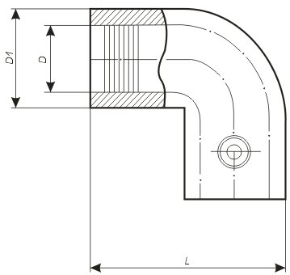
 | 25 | 7.22 | 7.22 |  |  | 0.00 | 0.00 | 0.00
Колено 90 (45) | 32 | 7.50 | 7.50 |  |  | 0.00 | 0.00 | 0.00
 | 40 | 9.81 | 9.81 |  |  | 0.00 | 0.00 | 0.00
 | 50 | 10.97 | 10.97 |  |  | 0.00 | 0.00 | 0.00
 | 63 | 13.57 | 13.57 |  |  | 0.00 | 0.00 | 0.00
 | 75 | 20.49 | 20.49 |  |  | 0.00 | 0.00 | 0.00
 | 90 | 21.36 | 21.36 |  |  | 0.00 | 0.00 | 0.00
 | 110 | 30.89 | 30.89 |  |  | 0.00 | 0.00 | 0.00
 | 125 | 44.45 | 44.45 |  |  | 0.00 | 0.00 | 0.00
 | 160 | 67.26 | 67.26 |  |  | 0.00 | 0.00 | 0.00

 | 20 | 4.04 | 4.04 |  |  | 0.00 | 0.00 | 0.00
Заглушка | 25 | 4.04 | 4.04 |  |  | 0.00 | 0.00 | 0.00
 | 32 | 4.33 | 4.33 |  |  | 0.00 | 0.00 | 0.00
 | 40 | 4.91 | 4.91 |  |  | 0.00 | 0.00 | 0.00
 | 50 | 6.35 | 6.35 |  |  | 0.00 | 0.00 | 0.00
 | 63 | 7.50 | 7.50 |  |  | 0.00 | 0.00 | 0.00
 | 75 | 10.39 | 10.39 |  |  | 0.00 | 0.00 | 0.00
 | 90 | 12.12 | 12.12 |  |  | 0.00 | 0.00 | 0.00
 | 110 | 16.16 | 16.16 |  |  | 0.00 | 0.00 | 0.00
 | 125 | 30.60 | 30.60 |  |  | 0.00 | 0.00 | 0.00
 | 160 | 47.92 | 47.92 |  |  | 0.00 | 0.00 | 0.00

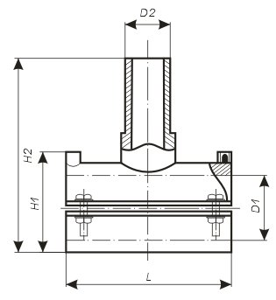
 | 40/32 | 12.41 | 12.41 |  |  | 0.00 | 0.00 | 0.00
Тройник седловой | 50/32 | 12.70 | 12.70 |  |  | 0.00 | 0.00 | 0.00
 | 63/32 | 13.28 | 13.28 |  |  | 0.00 | 0.00 | 0.00
 | 63/40 | 17.96 | 17.96 |  |  | 0.00 | 0.00 | 0.00
 | 63/63 | 16.85 | 16.85 |  |  | 0.00 | 0.00 | 0.00
 | 75/32 | 13.28 | 13.28 |  |  | 0.00 | 0.00 | 0.00
 | 75/40 | 20.45 | 20.45 |  |  | 0.00 | 0.00 | 0.00
 | 75/63 | 19.34 | 19.34 |  |  | 0.00 | 0.00 | 0.00
 | 90/32 | 13.28 | 13.28 |  |  | 0.00 | 0.00 | 0.00
 | 90/40 | 13.28 | 13.28 |  |  | 0.00 | 0.00 | 0.00
 | 90/63 | 18.47 | 18.47 |  |  | 0.00 | 0.00 | 0.00
 | 110/32 | 23.96 | 23.96 |  |  | 0.00 | 0.00 | 0.00
 | 110/40 | 23.96 | 23.96 |  |  | 0.00 | 0.00 | 0.00
 | 110/63 | 23.96 | 23.96 |  |  | 0.00 | 0.00 | 0.00
 | 125/32 | 24.25 | 24.25 |  |  | 0.00 | 0.00 | 0.00
 | 125/40 | 24.25 | 24.25 |  |  | 0.00 | 0.00 | 0.00
 | 125/63 | 24.25 | 24.25 |  |  | 0.00 | 0.00 | 0.00
 | 140/32 | 40.95 | 40.95 |  |  | 0.00 | 0.00 | 0.00
 | 140/40 | 40.75 | 40.75 |  |  | 0.00 | 0.00 | 0.00
 | 140/63 | 39.64 | 39.64 |  |  | 0.00 | 0.00 | 0.00
 | 160/32 | 28.87 | 28.87 |  |  | 0.00 | 0.00 | 0.00
 | 160/63 | 28.87 | 28.87 |  |  | 0.00 | 0.00 | 0.00

 | 40/25 | 20.49 | 20.49 |  |  | 0.00 | 0.00 | 0.00
Тройник седловой с фрезой | 40/32 | 20.49 | 20.49 |  |  | 0.00 | 0.00 | 0.00
 | 50/25 | 20.49 | 20.49 |  |  | 0.00 | 0.00 | 0.00
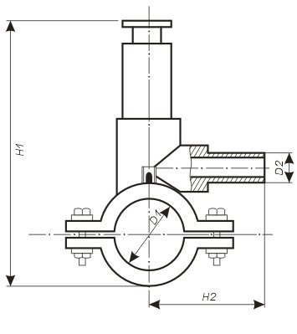
 | 50/32 | 20.49 | 20.49 |  |  | 0.00 | 0.00 | 0.00
 | 63/25 | 22.51 | 22.51 |  |  | 0.00 | 0.00 | 0.00
 | 63/32 | 22.51 | 22.51 |  |  | 0.00 | 0.00 | 0.00
 | 63/40 | 22.51 | 22.51 |  |  | 0.00 | 0.00 | 0.00
 | 63/63 | 25.98 | 25.98 |  |  | 0.00 | 0.00 | 0.00
 | 75/32 | 22.51 | 22.51 |  |  | 0.00 | 0.00 | 0.00
 | 75/40 | 22.51 | 22.51 |  |  | 0.00 | 0.00 | 0.00
 | 90/32 | 22.51 | 22.51 |  |  | 0.00 | 0.00 | 0.00
 | 90/40 | 22.51 | 22.51 |  |  | 0.00 | 0.00 | 0.00
 | 90/63 | 27.42 | 27.42 |  |  | 0.00 | 0.00 | 0.00
 | 110/32 | 31.75 | 31.75 |  |  | 0.00 | 0.00 | 0.00
 | 110/40 | 31.75 | 31.75 |  |  | 0.00 | 0.00 | 0.00
 | 110/63 | 31.75 | 31.75 |  |  | 0.00 | 0.00 | 0.00
 | 125/32 | 37.81 | 37.81 |  |  | 0.00 | 0.00 | 0.00
 | 125/63 | 37.81 | 37.81 |  |  | 0.00 | 0.00 | 0.00
 | 140/32 | 56.16 | 56.16 |  |  | 0.00 | 0.00 | 0.00
 | 140/40 | 56.16 | 56.16 |  |  | 0.00 | 0.00 | 0.00
 | 140/63 | 59.44 | 59.44 |  |  | 0.00 | 0.00 | 0.00
 | 160/32 | 47.92 | 47.92 |  |  | 0.00 | 0.00 | 0.00
 | 160/63 | 47.92 | 47.92 |  |  | 0.00 | 0.00 | 0.00

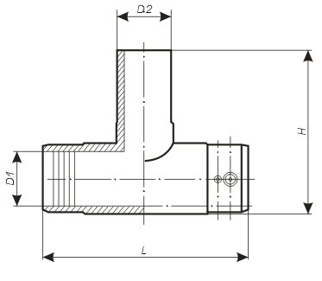
 | 25 | 7.50 | 7.50 |  |  | 0.00 | 0.00 | 0.00
Тройник | 32 | 7.50 | 7.50 |  |  | 0.00 | 0.00 | 0.00
 | 40 | 9.81 | 9.81 |  |  | 0.00 | 0.00 | 0.00
 | 50 | 12.12 | 12.12 |  |  | 0.00 | 0.00 | 0.00
 | 63 | 13.28 | 13.28 |  |  | 0.00 | 0.00 | 0.00
 | 75 | 19.05 | 19.05 |  |  | 0.00 | 0.00 | 0.00
 | 90 | 23.09 | 23.09 |  |  | 0.00 | 0.00 | 0.00
 | 110 | 36.37 | 36.37 |  |  | 0.00 | 0.00 | 0.00
 | 125 | 45.61 | 45.61 |  |  | 0.00 | 0.00 | 0.00
 | 160 | 84.86 | 84.86 |  |  | 0.00 | 0.00 | 0.00

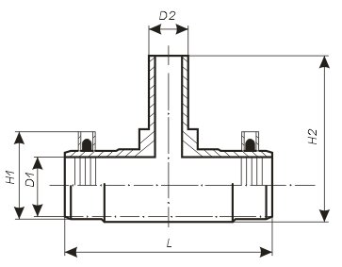
 | 32/25 | 7.79 | 7.79 |  |  | 0.00 | 0.00 | 0.00
Тройник редукционный | 40/32 | 10.39 | 10.39 |  |  | 0.00 | 0.00 | 0.00
 | 50/32 | 12.70 | 12.70 |  |  | 0.00 | 0.00 | 0.00
 | 63/32 | 13.28 | 13.28 |  |  | 0.00 | 0.00 | 0.00
 | 75/63 | 20.49 | 20.49 |  |  | 0.00 | 0.00 | 0.00
 | 90/63 | 23.09 | 23.09 |  |  | 0.00 | 0.00 | 0.00
 | 90/75 | 23.09 | 23.09 |  |  | 0.00 | 0.00 | 0.00
 | 110/63 | 36.37 | 36.37 |  |  | 0.00 | 0.00 | 0.00
 | 110/75 | 36.37 | 36.37 |  |  | 0.00 | 0.00 | 0.00
 | 110/90 | 36.37 | 36.37 |  |  | 0.00 | 0.00 | 0.00
 |  |  |  | ∑ |  |  | 0.00 | 0.00

Коммерческое предложение от 01.03.2016г. Цены c НДС в ЕВРО, со складов Киева и Одессы.

